Tabelle1
Gruppenanmeldung |  |  |  |  |  |  |  | Mit meiner Anmeldung erkläre ich, die Allgemeinen Geschäftsbedingungen (AGB) in ihrer jeweils gültigen Fassung zur Kenntnis genommen und akzeptiert zu haben. Die aktuelle Version ist unter https://metropolmarathon.de/ einsehbar. Zudem bestätige ich, über einen ausreichenden Trainingszustand zu verfügen und körperlich gesund zu sein. |  |  |  |  |  |  |  | 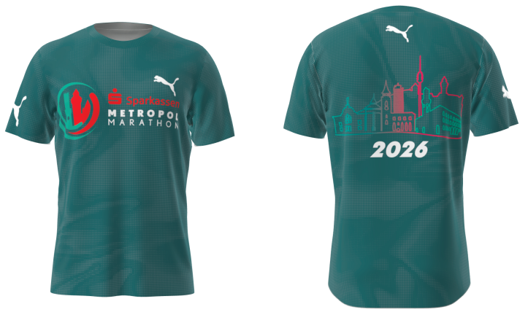
 | Pflichtfeld |  | Freiwillig |  |  |  |  | AGB - Metropolmarathon

 | Wettbewerb | Vorname | Nachname | Geburtstag TT.MM.JJJJ | Geschlecht | E-Mailadresse | Mobilnummer | Straße + HNr | PLZ | Ort | erwartete Zielzeit Stunden | erwartete Zielzeit Minuten | Akzeptierung AGB Metropolmarathon 2026 | Gruppenname/ Schule und Klasse | Notfallkontakt | Finisher-Shirt (+30 €) | Versand der Startunterlagen (+5€) | Fotopaket (+29,90€) | Foto-Video-Paket (+37,90€) | Medaillengravur (+12€)
1
2
3
4
5
6
7
8
9
10
11
12
13
14
15
16
17
18
19
20
21
22
23
24
25
26
27
28
29
30
31
32
33
34
35
36
37
38
39
40
41
42
43
44
45
46
47
48
49
50
51
52
53
54
55
56
57
58
59
60
61
62
63
64
65
66
67
68
69
70
71
72
73
74
75
76
77
78
79
80
81
82
83
84
85
86
87
88
89
90
91
92
93
94
95
96
97
98
99
100

